Instrucciones
INSTRUCCIONES:
Esta hoja de cálculo sirve para comparar las emisiones de CO2eq después de la inversión para la que se solicita la subvención con las emisiones de CO2eq en la situación antes de la inversión, y para calcular el valor de eficiencia de costes EUR/tCO2eq evitada
Rellene la hoja "Datos Proyecto"; Sólo puede introducir datos en las celdas de fondo amarillo o azul.
Todas las demás celdas están protegidas contra escritura.
Debe introducir datos:
A
Celdas con fondo azul (columna “escoger”): en primer lugar, debe escoger el combustible utilizado o a utilizar, escogiendo un valor del desplegable. Al hacerlo, se rellenarán automáticamente, las celdas correspondientes a las columnas “unidad” y “factor de emisión”.
(*) Sólo si el combustible no estuviera listado, podrá introducir manualmente la información en la zona “5 y 6 Combustible no incluido en la lista”.
a
Celdas con fondo amarillo: debe introducir el valor de su proceso:
Celda “vida útil de la nueva instalación (años)”: si la vida útil es inferior a 10 años, deberá introducir la vida útil. En caso de que la vida útil sea igual o superior a 10 años, deberá introducir el valor de 10 años.
Columna “antes de la inversión”: utilizando la unidad de medida de la columna “unidad”, debe indicar el consumo anual del combustible en el proceso antes de realizar la inversión.
Columna “después de la inversión”: utilizando la unidad de medida de la columna “unidad”, debe indicar el consumo anual que se espera para el proceso después de la inversión.
(*) en el caso citado anteriormente, de combustible no incluido en las listas desplegables, podrá introducir el combustible de su caso (columna “escoger”), y deberá indicar la unidad en la columna “unidad”, el factor de emisión en kgCO2eq/unidad en la columna “factor de emisión” y la referencia a la fuente normativa o bibliográfica donde se indique dicho valor.
Celda “Inversión elegible”: debe indicar el valor de la inversión elegible para la que se solicita la subvención.
CON LOS VALORES INTRODUCIDOS, LA HOJA DE CÁLCULO CALCULA EL VALOR DE EMISIONES EVITADAS Y EL DE EFICIENCIA DE COSTES
Cuanto menor sea la cifra resultante de €/tCO2eq, menos coste tiene la reducción de emisiones y más eficiente es por lo tanto la inversión prevista
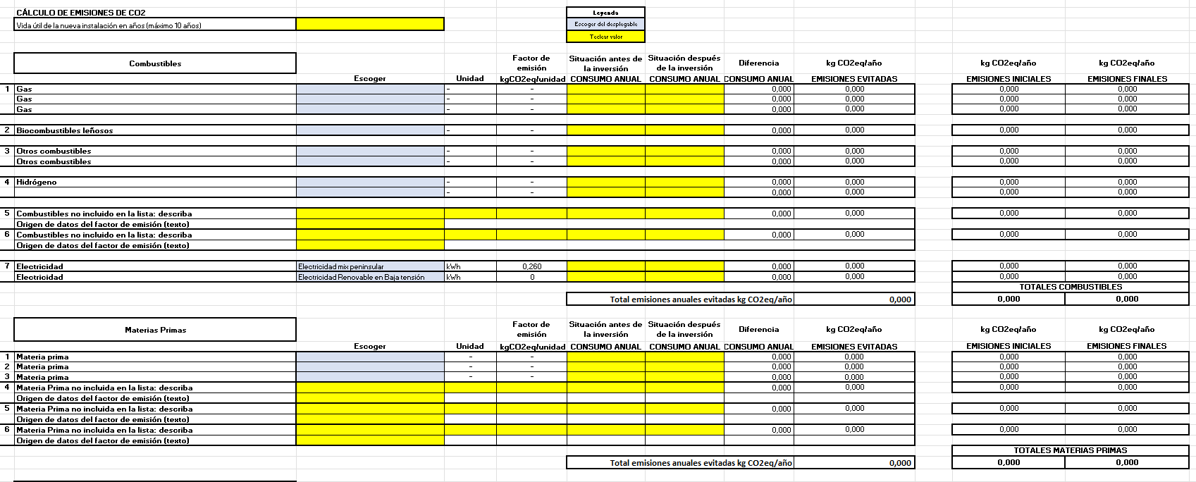

Factores de emisión
 |  | datos año 2023
 | Unidad | Factor de emisión kgCO2/unidad
Gas natural | kWhPCS | 0.182 |  | Factores de emisión kg CO2e/unidad
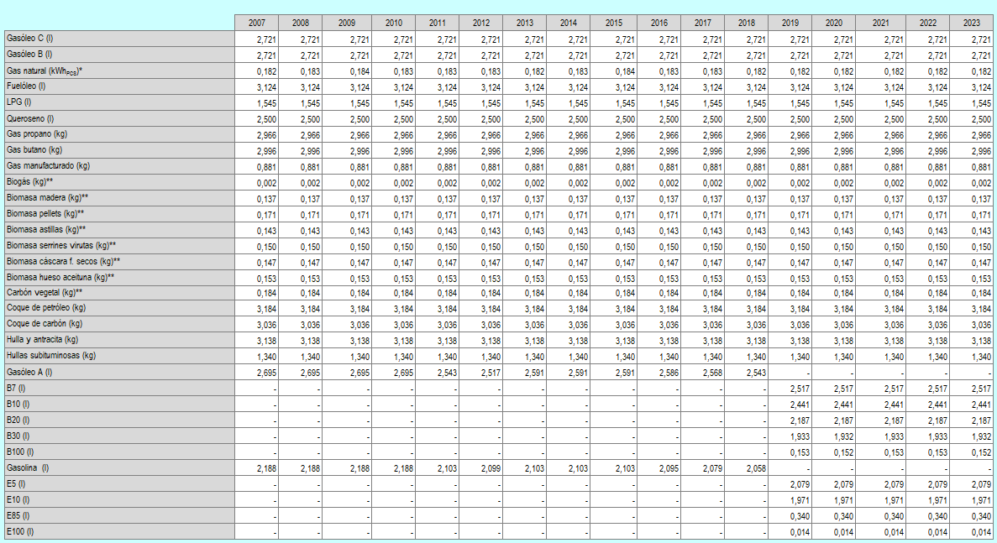
LPG | l | 1.545
Queroseno | l | 2.500
Gas propano | kg | 2.966
Gas butano | kg | 2.996
Gas manufacturado | kg | 0.881
Biogás | kg | 0.002

 | Unidad | Factor de emisión kgCO2/unidad
Gasóleo C | l | 2.721
Gasóleo B | l | 2.721
Fuelóleo | l | 3.124
Coque de petróleo | kg | 3.184
Coque de carbón | kg | 3.036
Hulla y antracita | kg | 3.138
Hullas subituminosas | kg | 1.340
Gasolina (E5) | l | 2.079
 | Unidad | Factor de emisión kgCO2/unidad
Biomasa madera | kg | 0.137
Biomasa pellets | kg | 0.171
Biomasa astillas | kg | 0.143
Biomasa serrines virutas | kg | 0.150 | *Factor de emisión del gas natural expresado en kgCO2/kWhPCS (Poder Calorífico Superior). Para el paso de PCS a PCI se utiliza el factor de conversión de 0,901.
Biomasa cáscara frutos secos | kg | 0.147 | **La utilización de la biomasa (madera, pellets o biogás) como combustible se considera neutra en emisiones de CO2 al ser de origen biogénico pero sí producirá emisiones de CH4 y N2O.
Biomasa hueso aceituna | kg | 0.153 | Los factores de emisión de CO2 con independencia de su origen biogénico serían: para el biogás 1,369 kgCO2/kg, madera 1,617 kgCO2/kg, pellets 1,474 kgCO2/kg, astillas 1,680 kgCO2/kg, serrines 2,123 kgCO2/kg, cáscara de frutos secos 2,022 kgCO2/kg, hueso de aceituna 2,022 kgCO2/kg y carbón vegetal 3,516 kgCO2/kg.
Carbón vegetal | kg | 0.184

 | Unidad | Factor de emisión kgCO2/unidad
Hidrógeno gris | kg | 9.3 | https://www.europarl.europa.eu/RegData/etudes/BRIE/2021/689332/EPRS_BRI(2021)689332_EN.pdf
Hidrógeno verde | kg | 0

 |  | datos año 2023
 | Unidad | Factor de emisión kgCO2/unidad
Mix eléctrico peninsular | kWh | 0.26 | Factor de emisión mix peninsular_MITECO
Electricidad Renovable en Baja tensión | kWh | 0

